네이버스마트스토어
네이버 > 스마트스토어
 | 상품명 검색 | https://search.shopping.naver.com/search/all.nhn?query=%EC%8A%A4%ED%94%BC%EB%93%9C%EB%9E%99&cat_id=&frm=NVSHATC
 |  | : 스피드랙
 | 제품 | http://smartstore.naver.com/soonabmall/products/325615910?NaPm=ct%3Djigv87ow%7Cci%3D4945751151d7521eb1caeaddf49767b05f574051%7Ctr%3Dslsl%7Csn%3D301933%7Cic%3D%7Chk%3D097525d4a6b325f73045336f0ab0b971b72cf517#revw
 | 상품만족도
 |  | : "전체/만족/보통/불만"
 | 구매평
 |  | 작성시점
 |  | 작성자
 |  | 작성 타이틀
 |  | 구매 만족도
 |  | 구매 제품

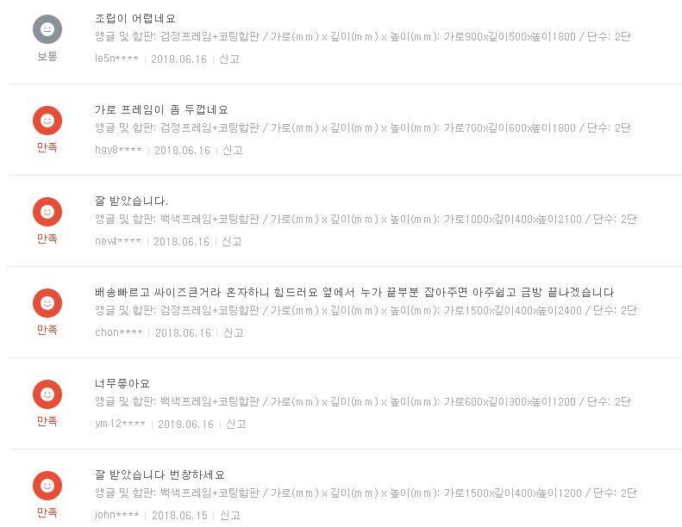

 | 포토 구매평 - 포토 구메평은 프리미엄 구매평중에 사진이 있는것을 가리키는것임 = 프리미엄 구매평에 포함

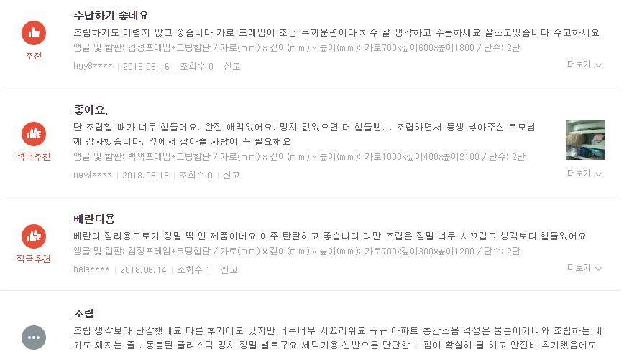
 | 프리미엄 구매평
 |  | 작성자
 |  | 구매 만족도
 |  | 구매 제품
 |  | 작성시점
 |  | 조회수
 |  | 사진

 | 태그

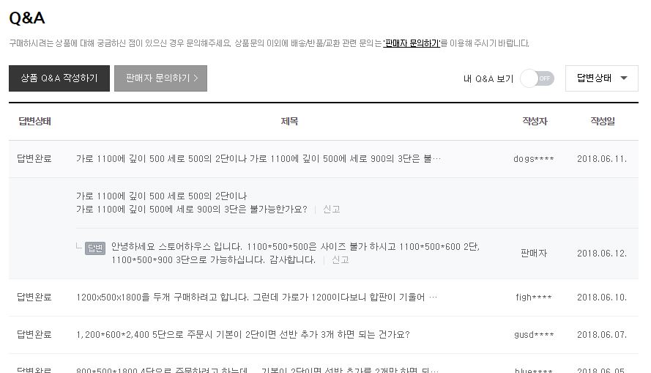
 | QNA
 |  | 질문
 |  | 질문작성기점
 |  | 답변
 |  | 답변시점
 |  | 질문자

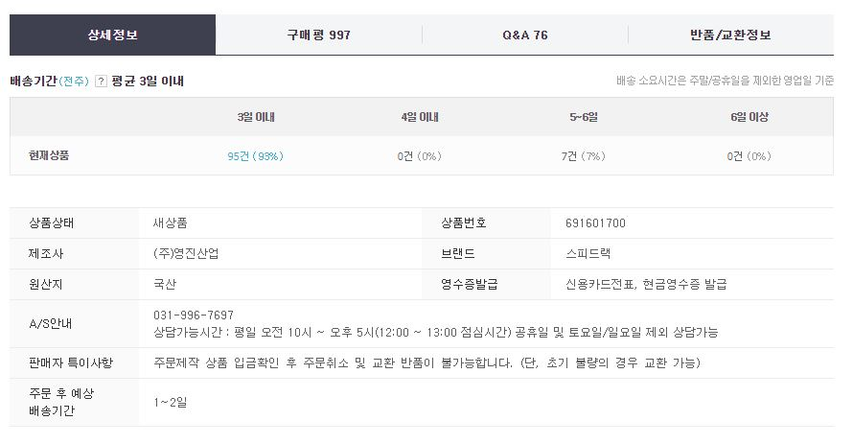
 | A/S안내
 |  | 평균 배송기간
 |  | 제조사
 |  | 브랜드
 |  | AS 안내

다음 쇼핑하우
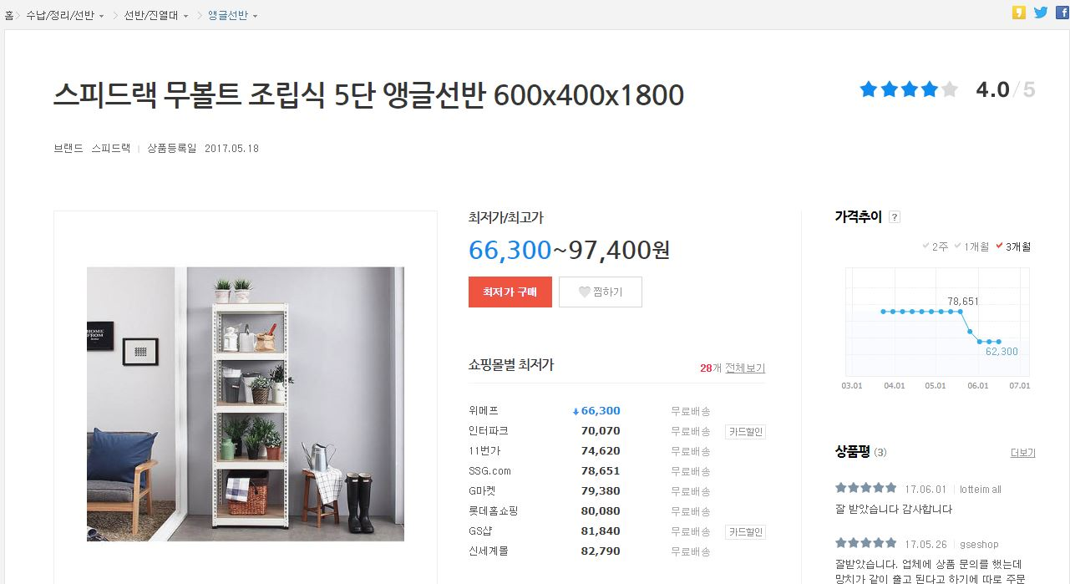
다음 쇼핑하우
 | 상품명 검색 | http://shopping.daum.net/search/%EC%8A%A4%ED%94%BC%EB%93%9C%EB%9E%99/view_type:list&page_size:120&image_filter_cnt:209
 |  | : 스피드랙
 | 쇼핑하우 상세 페이지
 |  | :http://shopping.daum.net/product/A3510865548/cateid:104101102100&q:%EC%8A%A4%ED%94%BC%EB%93%9C%EB%9E%99&tab:compare
 | 상품만족도
 |  | : 전체 별점
 | 구매평
 |  | 작성시점
 |  | 작성자
 |  | 작성 타이틀
 |  | 구매 만족도
 |  | 구매 제품
 |  | 쇼핑몰

 | 가격 추이

 |  |  | *. 연결된 쇼핑몰 마킹해서 URL 추출

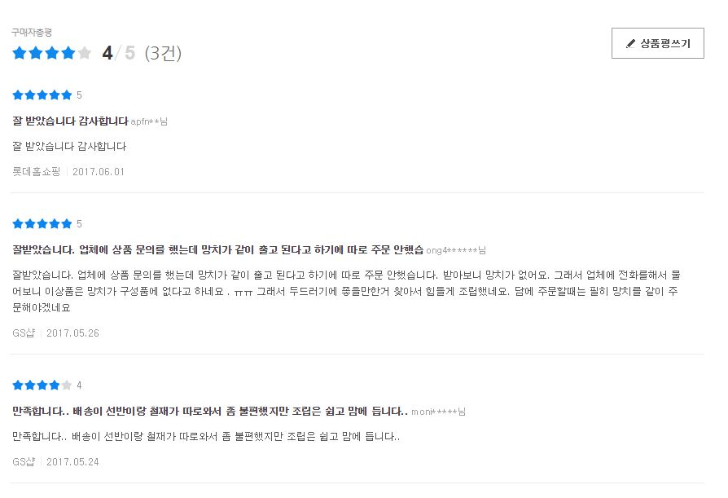

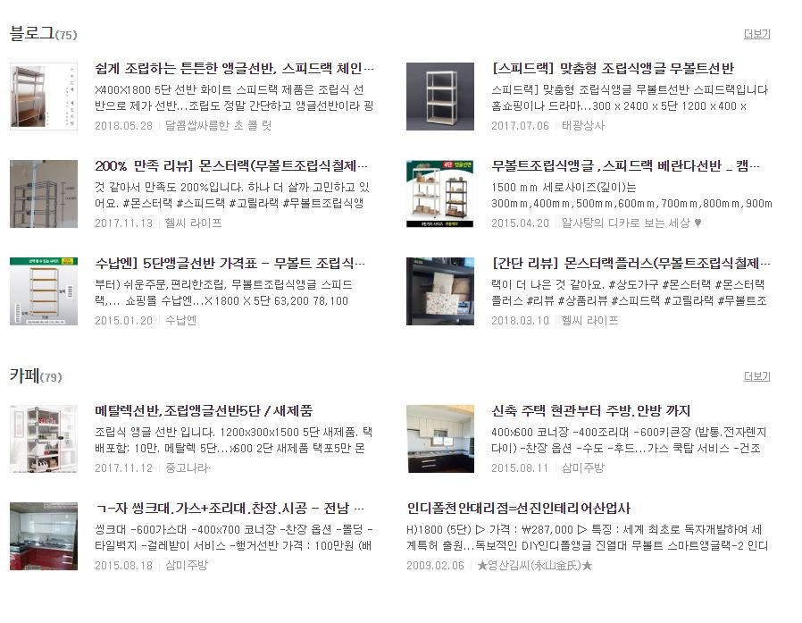
 | 쇼핑가이드
 |  | 블로그
 |  |  | 포스트 URL
 |  |  | 포스트 타이틀
 |  |  | 포스트 작성 날짜
 |  |  | 포스트 내용
 |  |  | 포스트 작성자

 |  | 카페
 |  |  | 카페 URL
 |  |  | 카페글 타이틀
 |  |  | 카페글 내용
 |  |  | 카페글 작성 날짜
 |  |  | 카페글 작성자

옥션
옥션
 | 상품 검색 | http://search.auction.co.kr/search/search.aspx?keyword=%BD%BA%C7%C7%B5%E5%B7%A2&itemno=&nickname=&arraycategory=&frm=&dom=auction&isSuggestion=No&retry=&Fwk=%BD%BA%C7%C7%B5%E5%B7%A2&acode=SRP_SU_0100&encKeyword=%25EC%258A%25A4%25ED%2594%25BC%25EB%2593%259C%25EB%259E%2599

 | 제품 상세 페이지 | http://itempage3.auction.co.kr/DetailView.aspx?itemno=B316368093

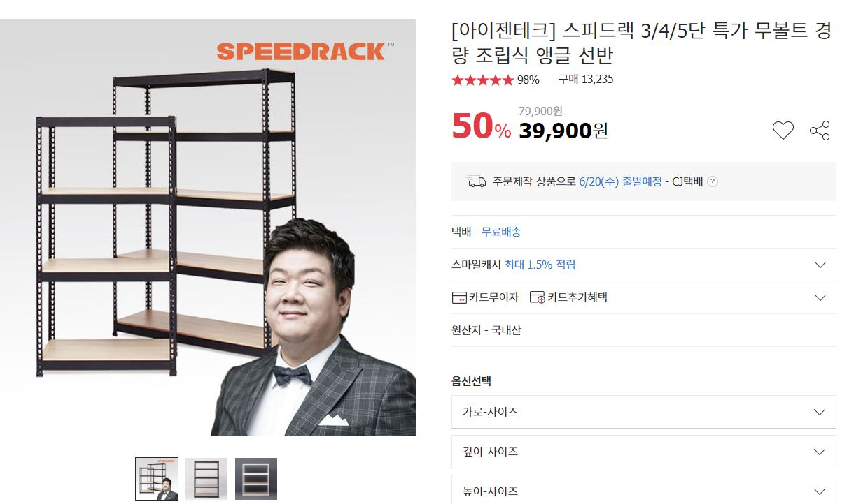
 | 구매수
 | 만족도
 |  | 별점

 | 셀러
 |  | 셀러 이름
 |  | 셀러 만족도

 | 상품 만족
 |  | 평가수
 |  | 평가 점수
 | 배송만족
 |  | 평가 수
 |  | 평가 점수
 | 세부 만족도
 |  | 품질/성능
 |  | 사용편의성
 |  | 활용도

 |  | 정말 좋아요/좋아요/보통이에요/가격대비별로/완전 별로 수 전부 추출

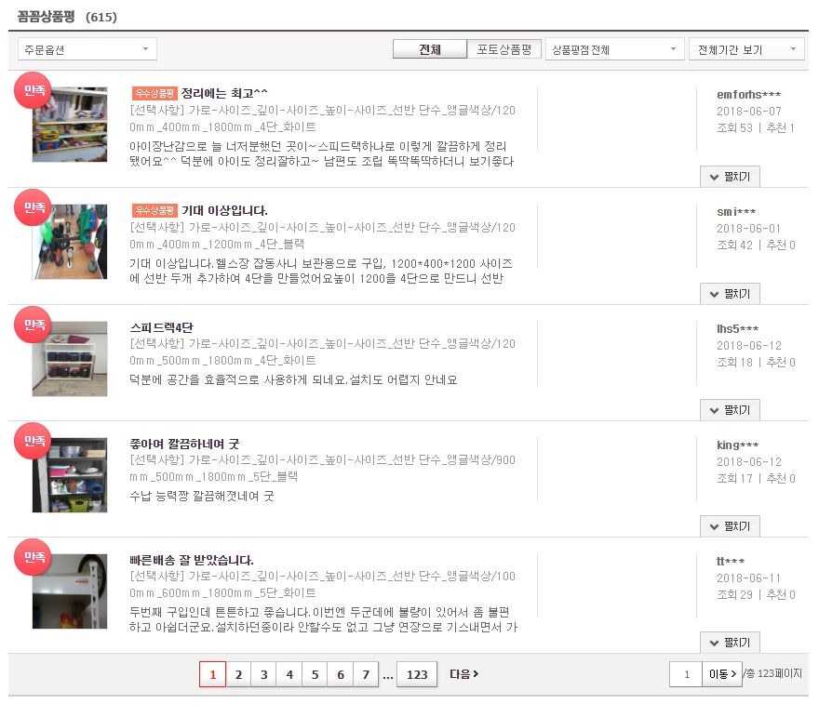
 | 꼼꼼상품평
 |  | 만족도
 |  | 상품평 타이틀
 |  | 상품평 내용
 |  | 실 구매 제품
 |  | 작성자
 |  | 작성 시점
 |  | 조회수
 |  | 추천수
 |  | 포토

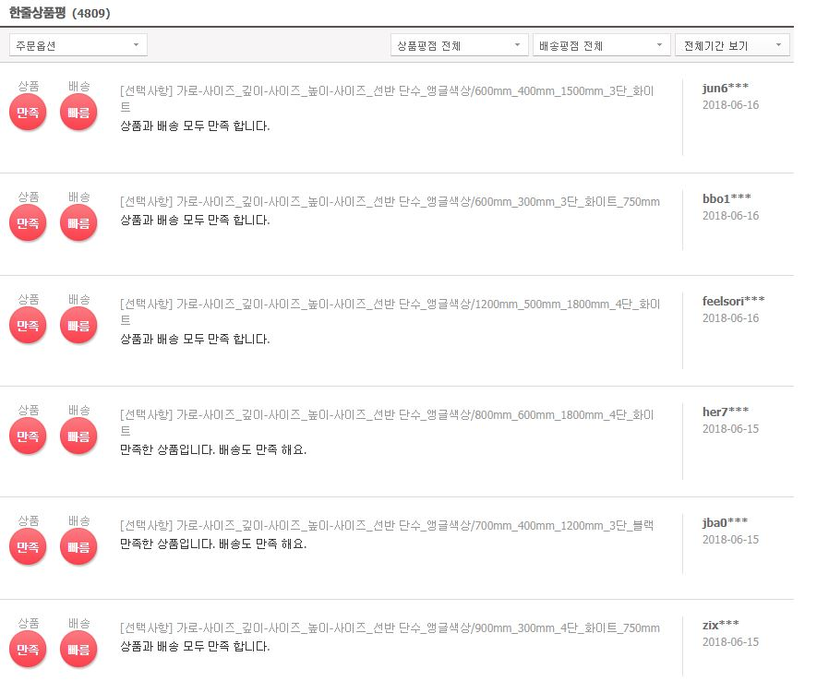
 | 한줄 상품평
 |  | 상품 만족도
 |  | 배송만족도
 |  | 구매 제품
 |  | 구매평
 |  | 작성자
 |  | 작성 시점

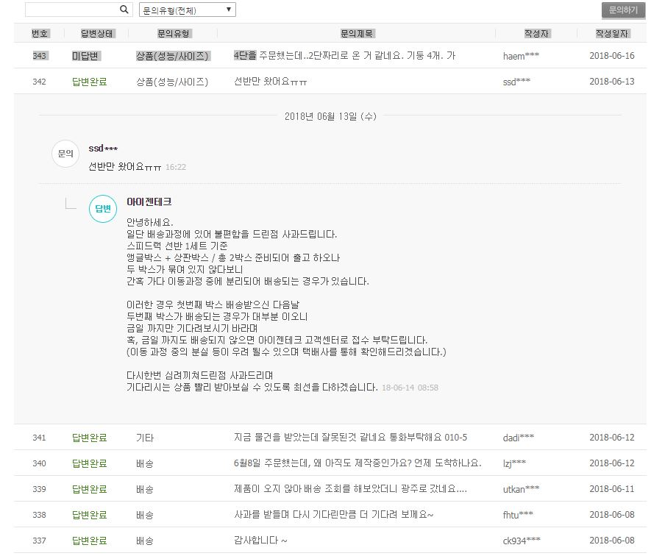
 | QNA
 |  | 질문
 |  | 질문자
 |  | 작성일자
 |  | 문의 유형
 |  | 답변
 |  | 답변 시점

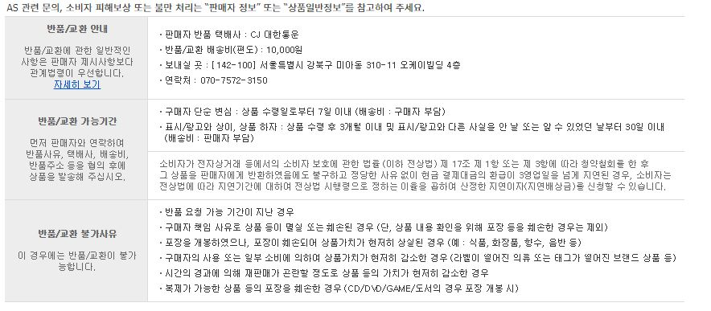
 | AS 정보
 |  | 연락처
 |  | 보내실곳

지마켓
지마켓
 | 지마켓 상품 검색 | http://search.gmarket.co.kr/search.aspx?selecturl=total&sheaderkey=&gdlc=&SearchClassFormWord=goodsSearch&keywordOrg=&keywordCVT=&keywordCVTi=&keyword=%BD%BA%C7%C7%B5%E5%B7%A2

 | 제품 상세 페이지 | http://item.gmarket.co.kr/Item?goodscode=561791742&pos_shop_cd=SH&pos_class_cd=111111111&pos_class_kind=T&keyword_order=%bd%ba%c7%c7%b5%e5%b7%a2&keyword_seqno=14888541297&search_keyword=%ec%8a%a4%ed%94%bc%eb%93%9c%eb%9e%99

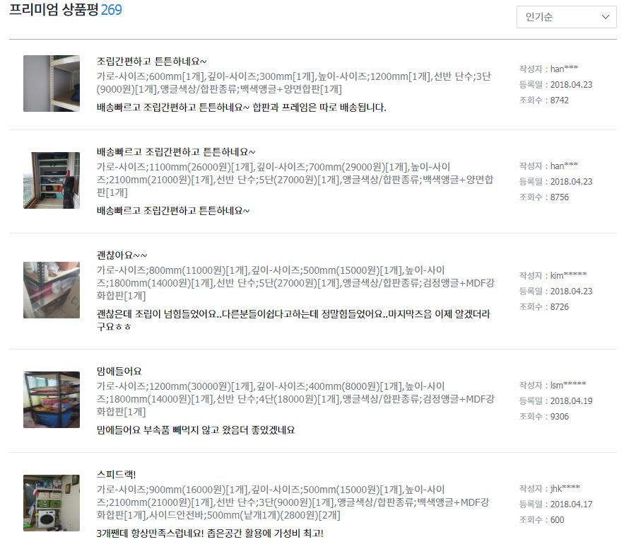
 | 프리미엄 상품평
 |  | 구매 상품
 |  | 작성자
 |  | 조회수
 |  | 내용
 |  | 타이틀
 |  | 작성 시점

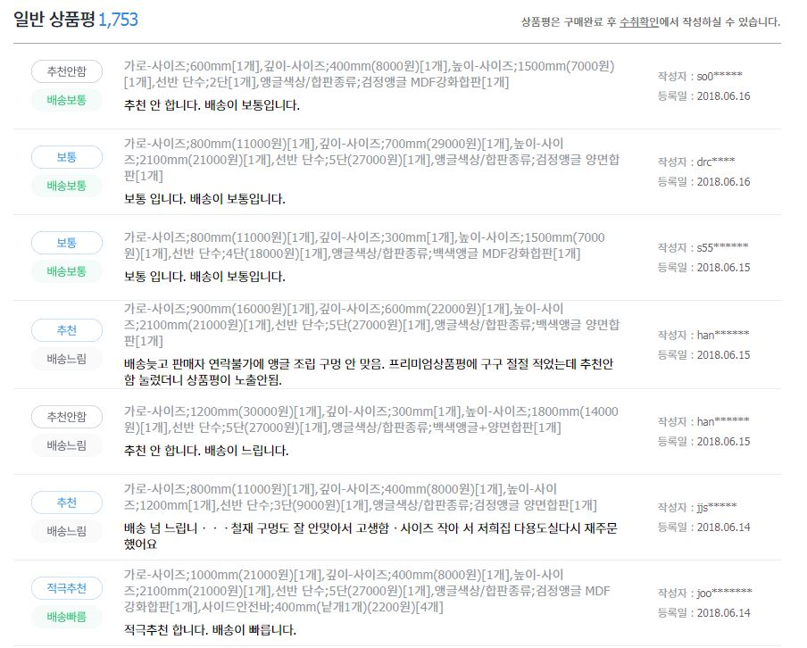
 | 일반 상품평
 |  | 구매 제품
 |  | 내용
 |  | 작성자
 |  | 작성 시점
 |  | 상품 만족도
 |  | 배송만족도

다나와
다나와
 | 다나와 상품 검색 | http://search.danawa.com/dsearch.php?query=%EC%8A%A4%ED%94%BC%EB%93%9C%EB%9E%99&tab=main

 | 제품 상세 | http://prod.danawa.com/info/?pcode=4218003&keyword=%EC%8A%A4%ED%94%BC%EB%93%9C%EB%9E%99&cate=15217837

 | 리뷰
 |  | 작성 기기
 |  | 작성자
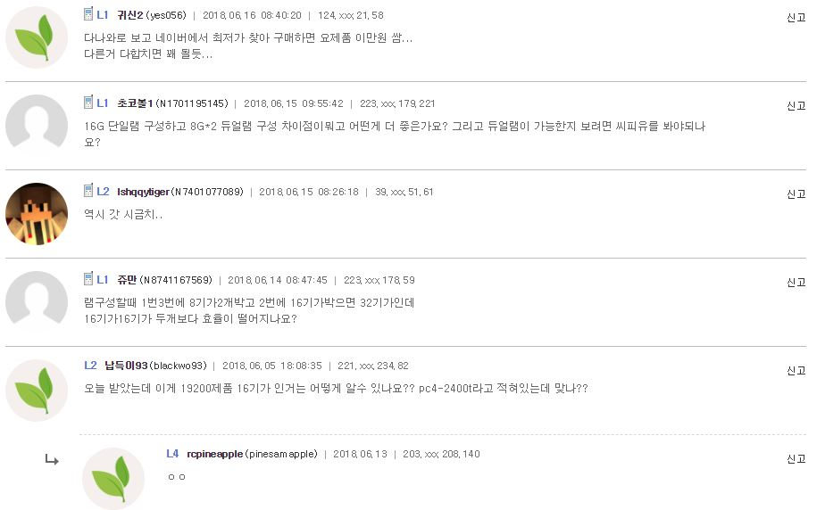
 |  | 작성시점
 |  | IP
 |  | 작성 내용

쿠팡
쿠팡
 | 상품 검색 URL | http://www.coupang.com/np/search?component=&q=%EC%8A%A4%ED%94%BC%EB%93%9C%EB%9E%99&channel=user

 | 제품 상세 페이지 | http://www.coupang.com/vp/products/18980748?itemId=76229130&vendorItemId=3398921624&q=%EC%8A%A4%ED%94%BC%EB%93%9C%EB%9E%99&itemsCount=36&searchId=29926ce47e844ab4b1a241d7bcd89dc5&rank=0
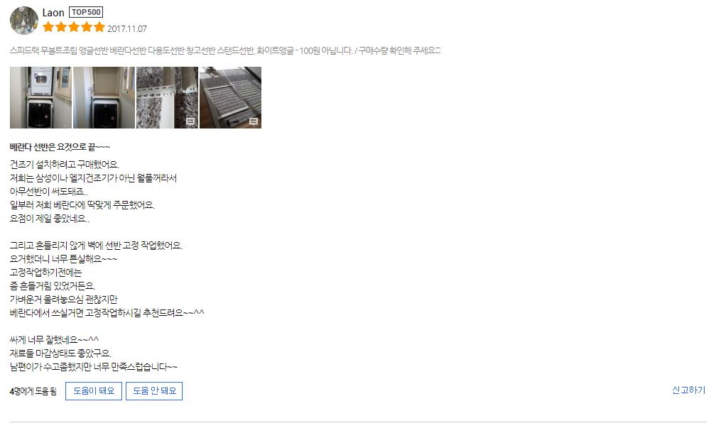

 | 리뷰
 |  | 작성자
 |  | 별점
 |  | 구매 제품
 |  | 리뷰 타이틀
 |  | 리뷰 내용
 |  | 작성 일자

인터파크
인터파크
 | 제품 검색 URL | http://isearch.interpark.com/isearch?q=%EC%8A%A4%ED%94%BC%EB%93%9C%EB%9E%99

 | 제품 상세 페이지 | http://shopping.interpark.com/product/productInfo.do?prdNo=5457381316&dispNo=008001082&pis1=shop&pis2=product
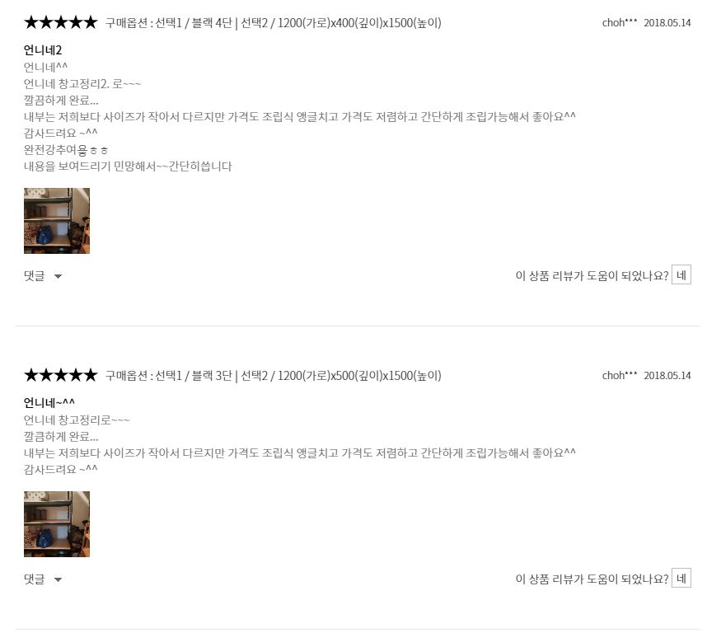

 | 리뷰
 |  | 리뷰 별점
 |  | 실제 구매 상품
 |  | 작성자
 |  | 작성일자
 |  | 리뷰 타이틀
 |  | 리뷰 내용

티켓몬스터
티켓몬스터
 | 제품 검색 URL | http://search.ticketmonster.co.kr/search/?keyword=%EC%8A%A4%ED%94%BC%EB%93%9C%EB%9E%99&thr=ts

 | 제품 상세 페이지 | http://www.ticketmonster.co.kr/deal/470037394?is_adult=N&adult_type=N&keyword=%EC%8A%A4%ED%94%BC%EB%93%9C%EB%9E%99&is_ad=Y&partner_srl=655670#none

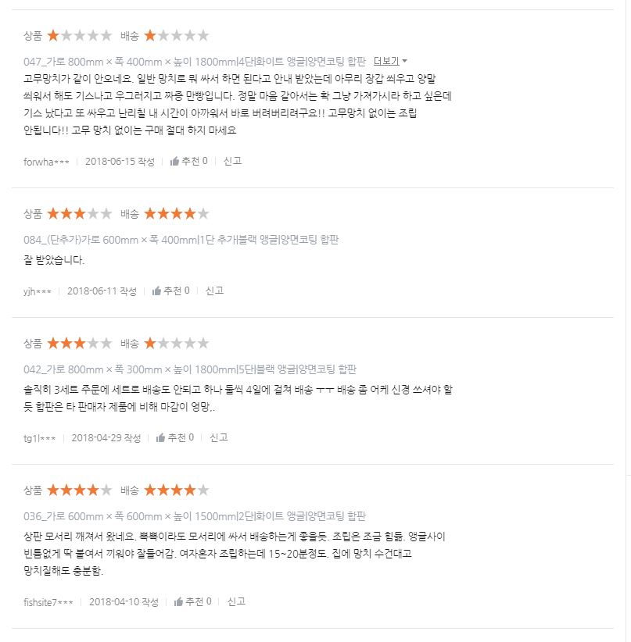
 | 리뷰
 |  | 상품별점
 |  | 실제 구매 상품
 |  | 작성자
 |  | 작성일자

 |  | 리뷰 내용
 |  | 배송별점
 |  | 추천

11번가
11번가
 | 제품 검색 URL | http://search.11st.co.kr/Search.tmall?kwd=%25EC%258A%25A4%25ED%2594%25BC%25EB%2593%259C%25EB%259E%2599

 | 제품 상세 페이지 | http://deal.11st.co.kr/product/SellerProductDetail.tmall?method=getSellerProductDetail&prdNo=1474112837&trTypeCd=PW02&trCtgrNo=585021&lCtgrNo=1001385&mCtgrNo=1002373
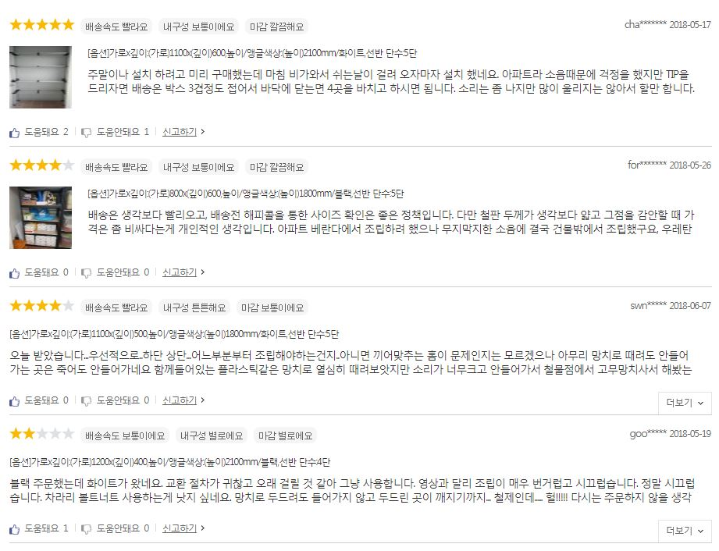

 | 리뷰

 |  | 실제 구매 상품
 |  | 작성자
 |  | 작성일자
 |  | 상품 별점
 |  | 리뷰 내용

 |  | 추천
 |  | 비추천

